VSV_KRAP eks
BRANDTEKNISK KONTROLPLAN OG KONTROLRAPPORT FOR PROJEKTERING |  |  |  |  | Vandfyldte slangevinder |  |  |  |  | VSV
Projekt ID: |  | ProjektX |  |  | Dokument ID: |  | ProjektX_P-KPLA_KRAP_VSV
Projektadresse: |  | Fribyvej 14, 9999 Friby |  |  | Kontrolgenstand: |  | Vandfyldte slangevinder
Matrikel nr. |  | 23F, Friby
 |  |  |  |  | Aktør/firma (ansvarlig for kontrol): |  |  | Firma B, rådgivende ingeniør VVS
Udgivelsesdato - Kontrolplan: |  | 2021-08-01
Version - Kontrolplan: |  | Version 1 |  |  | Kontroltype: |  | Uafhængig kontrol
Revisionsdato - Kontrolplan: |  | - |  |  | Kontrolniveau: |  | Udvidet kontrol

KONTROLRAPPORT-INPUT: KONTROLOBJEKTER (her skal indskrives, hvilket projektmateriale, der danner baggrund for kontrolrapporten): |  |  |  |  | KONTROLRAPPORT-INPUT: KONTROLLANTER (information om kontrollant(er)):
Dokument id /Filnavn: |  | Dokument navn / Emne: | Udarbejdet af (ansvarlig): | Versions dato | Kontrollant(er): (Initialer/navn/Firma)
N22.xx.123 |  | Fagbeskrivelse VVS | LSA, Firma B | 2021-12-14 | ABC |  | Anders Bo Christensen |  | Firma B
N76.x00.123 |  | VVS-plan Stueetage | LSA, Firma B | 2021-12-14
N76.x01.123 |  | VVS-plan 1. sal | LSA, Firma B | 2021-12-14
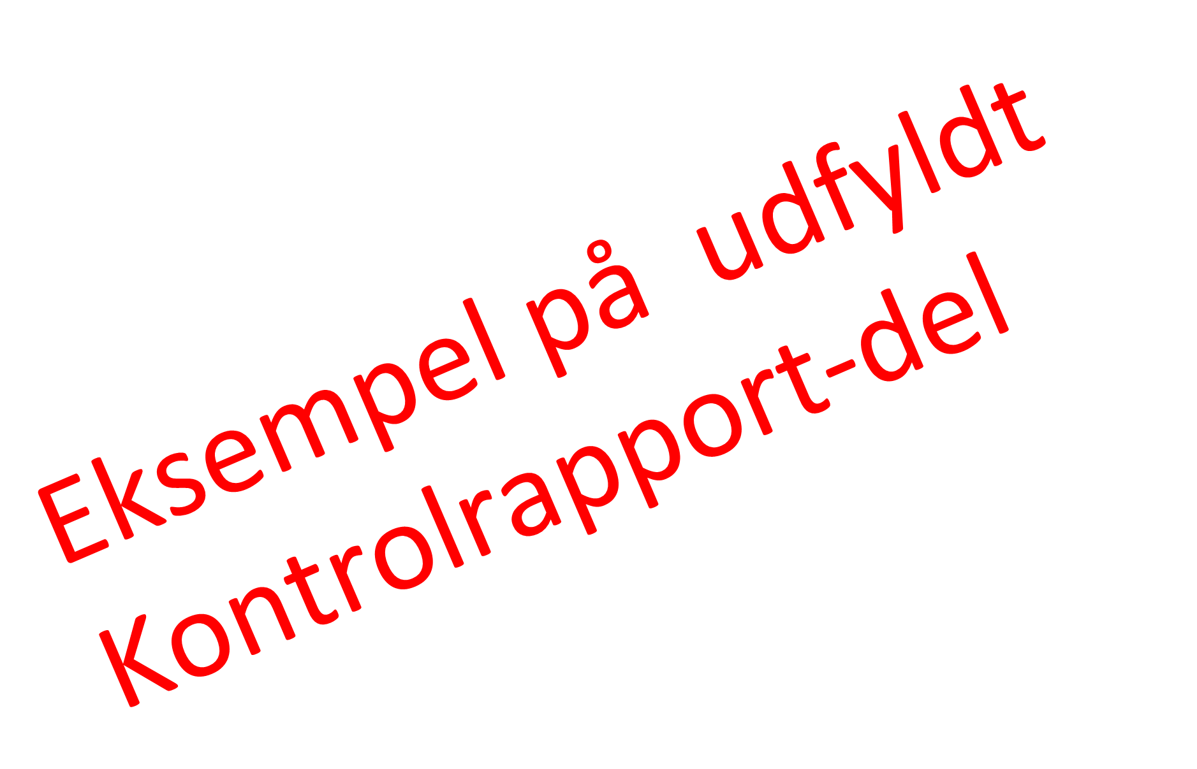
P56.xx.589 |  | Vanddiagram | LSA, Firma B | 2021-12-14

KONTROLPLAN |  |  |  |  | KONTROLRAPPORT |  |  |  | Opfølgning (hvis "ikke OK")
Nr. | Kontrolpunkt | Godkendelseskriterie | Grundlag for projektering og kontrol | Dokumentations-form | Kontrol-resultat | Dato for kontrol | Kontrollant Initialer | Bemærkninger | Projekterende (init, dato) | kontrollant (init, dato)
VSV.1 | Normgrundlag | Er der i projekteringen anvendt det i grundlaget angivne normgrundlag? | BSR/FUNK | OK / ikke OK | OK | 2021-12-14 | ABC
VSV.2 | Placering | Er slangevinder placeret på samme placering for alle fag? F.eks. er slangevinder placeret på samme placering på henholdsvis brandplan, arkitekt plan og installationsplan? | BSR/FUNK og BPLAN | OK / ikke OK | OK | 2021-12-14 | ABC
VSV.3 | Placering iht. flugtvej | Er det sikret at slangevinder er placeret et sted, hvor de ikke hænger ude i rummet og reducerer flugtvejsbredder? | BPLAN | OK / ikke OK | OK | 2021-12-14 | ABC
VSV.4 | Placering iht. brandmæssig adskillelse | Ved indbygning af slangevinde i en brandmæssig adskillelse, er der da valgt et slangevindeskabe der er klassificeret til dette? | BSR/FUNK, BPLAN | OK / ikke OK / IR | IR | 2021-12-14 | ABC | Ingen indbyggede VSV
VSV.5 | Placering højde | Er centrum af slangevinder placeret i højde over gulv, som angivet i grundlaget? | BSR/FUNK | OK / ikke OK | OK | 2021-12-14 | ABC
VSV.6 | Brandsikring af vandforsyning/rørføring | Er rørføringen udført af metalrør eller brandisoleret med mindst EI 30 / A2,s1-d0 brandisolering? | BSR/FUNK | OK / ikke OK | ikke OK | 2021-12-14 | ABC | Mangler beskrivelse | Indarbejdet. LSA / 03-01-2022 | OK ABC / 05-01-2022
VSV.7 | Vandinstallationens dimensionering | Har slangevinder de dimensionerede ydelser, som angivet i grundlag? | BSR/FUNK | OK / ikke OK | OK | 2021-12-14 | ABC
VSV.8 | Generelt | Kontrollen har ikke givet anledning til andre væsentlige bemærkninger. | - | OK / ikke OK | OK | 2021-12-14 | ABC

